Лист 1
Прайс-лист
МИР ПРЯЖИ

В валюте: руб. (курс 1).
Цены указаны на 07.08.2020

№ | Номенклатура/ Характеристика номенклатуры | Описание | Изображение | Артикул | Цена | Ед. | Остаток | Ссылка на сайт
 | Лоскуты 45*55 см Benartex, 100% хлопок | Набор лоскутов 45*55 см Benartex, 100% хлопок | 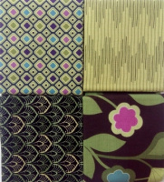 | FQ | 376.11 |  |  | Изображение
 | Лоскуты 45*55 см Benartex, 100% хлопок |  |  |  | 376.11 | упак | 4.5 | Изображение
 | Лоскуты 45*55 см Benartex, 100% хлопок (FQBRKBX, 090, Brooklyn Heights) |  | 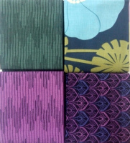 |  | 376.11 | упак | 0.25 | Изображение

